Trang tính1
Tên những người khảo sát( hoặc Nick name) |  | Thời gian chơi trong ngày(giờ) | Ranking | Giới tính | Quy đổi rank
Toyota vios |  | 7 | Vàng | Nam | 4 | 7
Phước Tường Nguyễn |  | 4 | Vàng | Nam | 4 | 4
Nguyễn Văn Đại |  | 3 | Sắt | Nam | 1 | 3
Hoàng |  | 3 | Bạc | Nam | 3 | 3
Đinh Tân |  | 4 | Vàng | Nam | 4 | 4
Huy Cá Mập |  | 4 | Kim Cương | Nam | 6 | 4
Hoang Anh |  | 5 | Bạch Kim | Nữ | 5 | 5
Duy |  | 4 | Vàng | Nam | 4 | 4 |  | Thời gian chơi trung bình | Ranking trung bình | Độ lệch chuẩn thời gian chơi | Độ lệch chuẩn Rank
Mai Thị Huyền |  | 5 | Vàng | Nữ | 4 | 5 | Nam | 3.85 | 3.69 | 1.344504484 | 1.750457816
obama |  | 1 | Vàng | Nam | 4 | 1 | Nữ | 2.67 | 4 | 1.861898673 | 0.632455532
Đăng quang |  | 3 | Bạch Kim | Nam | 5 | 3 | Chung | 3.47 | 3.79 | 1.576508838 | 1.474936811
Khang |  | 4 | Sắt | Nam | 1 | 4
Ranking
Truong |  | 5 | Bạch Kim | Nam | 5 | 5
Thời gian chơi
Bình |  | 2 | Vàng | Nữ | 4 | 2
Hà Chi |  | 2 | Bạc | Nữ | 3 | 2
HàLinh |  | 1 | Vàng | Nữ | 4 | 1
Hoan |  | 1 | vàng | Nữ | 4 | 1
Lộc |  | 4 | Kim cương | Nam | 6 | 4
Thịnh |  | 4 | Sắt | Nam | 1 | 4
 |  | 19
Quy đổi
 | Sắt | 1 điểm
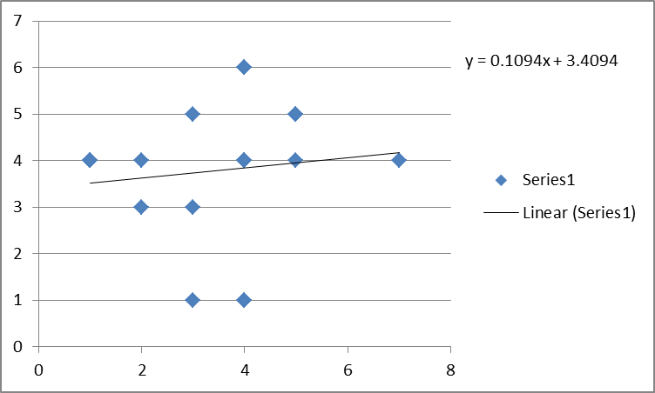
 | Đồng | 2 điểm
 | Bạc | 3 điểm | Regression Statistics
 | Vàng | 4 điểm | Multiple R | 116,946,443
 | Bạch kim | 5 điểm | R Square | 13,676,471
 | Kim cương | 6 điểm | Adjusted R Square | -44,342,561
 |  |  | Standard Error | 1,507,283,356
 |  |  | Observations | 19

